画像・リンク
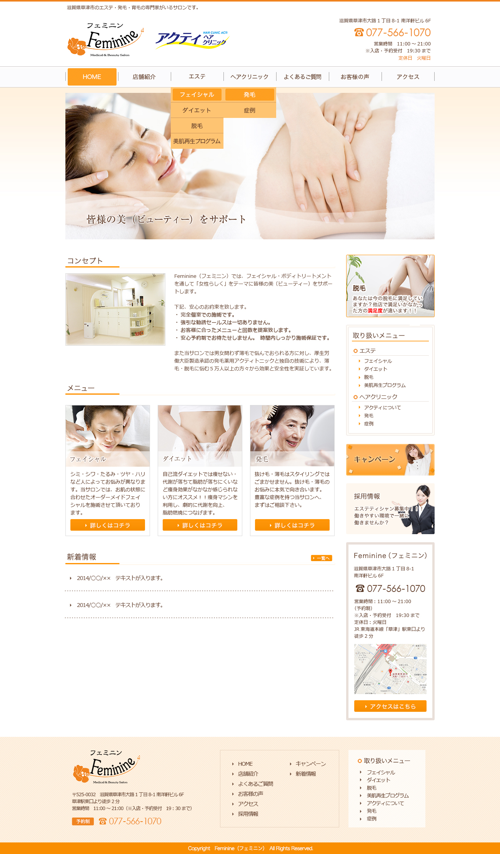
Text
メインビジュアルスライド
下記イメージの赤枠内画像と1枚目→2枚目の繰り返しで横スライド。

画像
Text
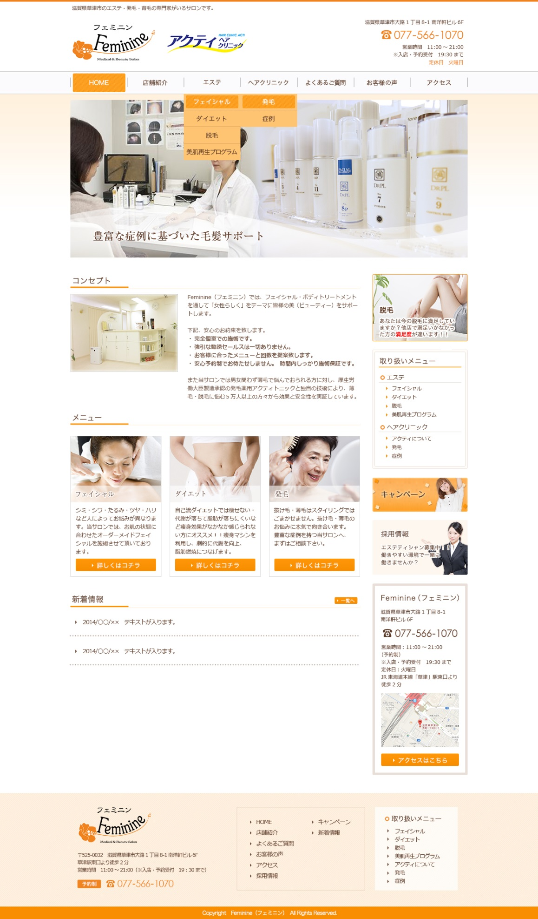

リンクなし
リンクなし
フェイシャル
ダイエット
脱毛
美肌再生プログラム
アクティについて
発毛
症例
スライド2枚目
スライド1枚目

グローバルメニューのエステ・ヘアクリニックはマウスオン時にロールダウン。色味はカンプのオレンジ。
＞エステ
＞フェイシャル
＞ダイエット
＞脱毛
＞美肌再生プログラム
＞ヘアクリニック
＞アクティについて
＞発毛
＞症例

リンク設定
「脱毛」ページの最上部へリンク設定
Text

Text

画像
画像
画像

Text

Text
Text
Text
リンク設定
「採用情報」ページの最上部へリンク設定
画像

Text

リンク設定
「発毛」ページの最上部へリンク設定

リンク設定
「ダイエット」ページの最上部へリンク設定

リンク設定
「フェイシャル」ページの最上部へリンク設定

リンク設定
「アクセス」ページの最上部へリンク設定

<iframe src="https://www.google.com/maps/embed?pb=!1m18!1m12!1m3!1d1633.7136984023587!2d135.96207135!3d35.021036300000006!2m3!1f0!2f0!3f0!3m2!1i1024!2i768!4f13.1!3m3!1m2!1s0x6001723f9708dfb9%3A0x6d87c805d6cb0942!2z5pel5pysLCDjgJI1MjUtMDAzMiDmu4vos4DnnIzojYnmtKXluILlpKfot6_vvJHkuIHnm67vvJjiiJLvvJEg5Y2X5rSL6LuS44OT44Or!5e0!3m2!1sja!2sus!4v1405654673651" width="200" height="200" frameborder="0" style="border:0"></iframe>
Text
Text

Text

画像

